Sheet1
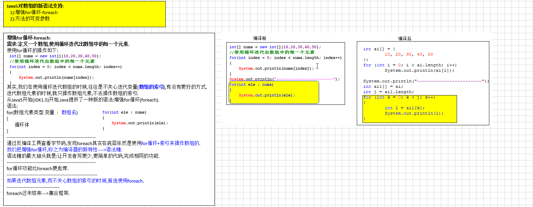
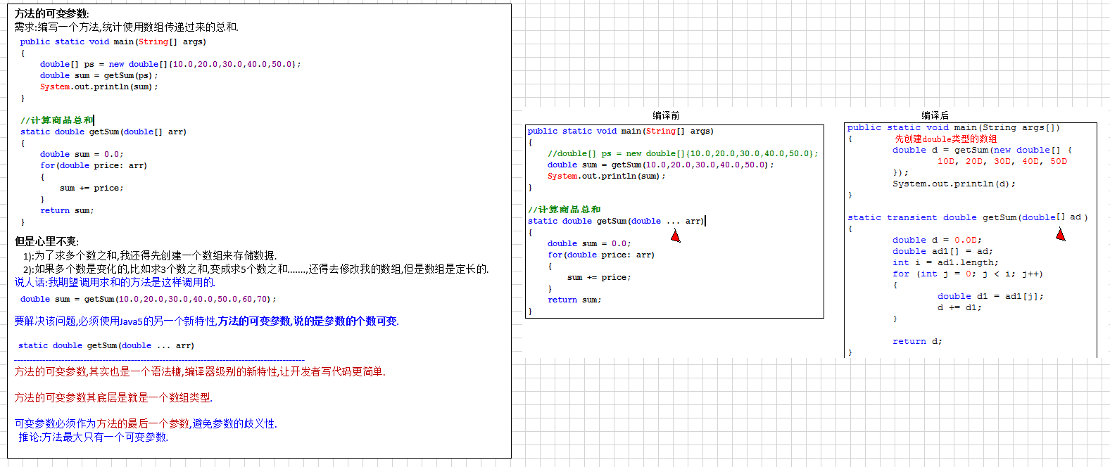
《小码哥-JSE》
1. 原码 反码 补码
2. classpath环境变量[了解]
3. EditPlus工具使用
4.变量分类-作用域-使用规则
变量分类-作用域-使用规则:
变量的分类:
随着变量定义在类中的位置不同，故把变量分成两大类：
成员变量：直接定义在类里的变量，又称为全局变量或字段。
局部变量：变量除了成员变量之外，其他就是局部变量。根据定义的位置不同有3种表现形式：方法形参，方法内变量，代码块变量。
变量作用域:
指变量的存在范围，只有在这个范围内，程序代码才能访问它。当一个变量被定义时,它的作用域就确定了:
作用域是定义开始到定义所在的花括号结束;
变量使用规则:
1．变量必须先声明，并且初始化后才能使用；
2．声明变量必须有数据类型
3．同一作用域内变量名不能重复定义

5.数据类型
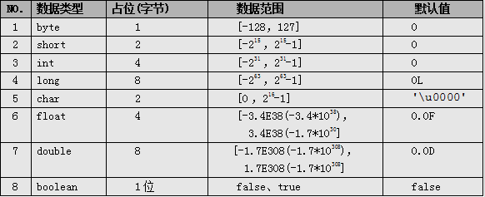
boolean类型：通常用于逻辑运算和程序流程控制(条件选择/循环)。
该类型的值只能是true 或 false，表示真或假。
不可以使用0或非0的整数来代替false和true，区分于C语言。
（其实在JVM中对boolean的处理也是用0表示false，非0表示true的。）
false和true是boolean的常量。

小数类型(float-double):
float、double类型：
表示小数类型又称为浮点类型，其中float表示单精度类型，double表示双精度类型，但是二者都不能表示精确的小数。
Java的浮点类型常量有两种表现形式：
✓十进制形式： 例如：3.14 ，168.0， .618
✓科学计数法形式： 例如：3.14e2， 3.14E2， 1000E-2
科学计数法表达式返回的结果是double类型。
默认情况下,一个浮点类型的字面量默认是double类型.若要声明一个常量为float型，则需在常量后加上f 或 F，double常量后面的D或d可省略。
注意：Java里只有浮点型的变量才可以接受科学计算式结果：
因为float和double都不能精确的表示小数，那么在精度要求高的系统比如银行系统里，那怎么表示精确的小数呢？后面我们会讲BigDecimal类型，它表示任意精度的数据。

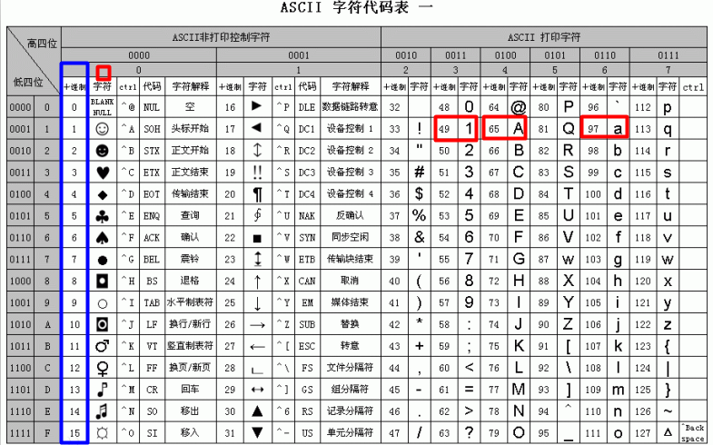
字符类型(char):字符,字母和符号.
char类型：表示16位的无符号整数或者Unicode字符，Java对字符采用Unicode字符编码。
Unicode收集了世界上所有语言文字中的符号，是一种跨平台的编码方式，Java的字符占两个字节，可以表示一个汉字。
什么是编码？
计算机只能表示0和1两个数，于是人们做规定使用一个数字去表示一个特定的字符，比如a使用97表示。
char前256个字符和ASCII（美国信息交互标准编码）码中的字符重复。
-----------------------------------------------------------------------------------------------
char常量有3种表示形式：
① 直接使用单个字符来指定字符常量，格式如'◆'、'A'，'7'；
② 直接作为十进制整数数值使用，但是数据范围在[0，65535]，格式如97，但是打印出来的值依然是ASCII码表对于的符号,如97打印出来是字符a。
③ 和2一样，只不过表示的是16进制的数值，格式如'\uX'，X表示16进制整数；如：97的16进制是61。那么表示为‘\u0061’打印出来也是a。
所以有人说char本质上也是整型，也是有道理的。
char前256个字符和ASCII（美国信息交互标准编码）码中的字符重复，可查表。

6.数据过大和溢出
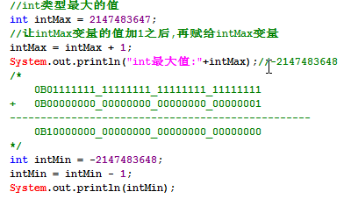
当要表示的数据超出数据类型的临界范围时，称为溢出。溢出情况发生时程序并没有做数据范围检查处理，此时会出现数据紊乱情况。
int最大值
int intMax = 2147483647;
分析数据发生紊乱的原因.

7.自增++与自减

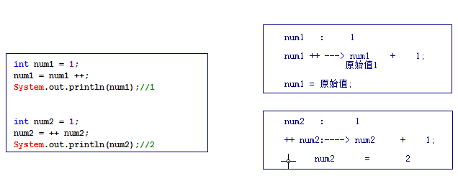
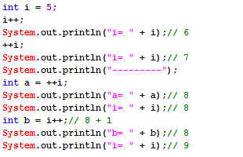

8.赋值运算符
assigning operator
专门为变量指定值或重新指定值
-------------------------------------------------------------
注意Java支持同时给多个变量赋值，好比支持同时声明多个变量一样，但因影响代码可读性，故也不推荐。
加等于：x += 5; 相当于 x = x + 5，但还包括隐式类型转换。
public class Hello{
public static void main(String[] args){
int a, b, c; //不推荐
a = b = c = 5; //不推荐
short s = 5;
//s = s + 3;//编译出错，需要强转 s = (short)(s + 3);
s += 3;//编译OK，隐式类型转换
}
}

9.位运算符 | 变量交换练习（使用位运算符呢）
<<：将操作数的二进制码整体左移指定位数，左移之后的空使用“0”来补充。
>>：将操作数的二进制码整体右移指定位数，右移之后的空使用“符号位”来补充：
若是正数使用“0”补充；
若是负数使用“1”补充；（操作负数：取反，求补，操作，取反，求补）
>>>：将操作数的二进制码整体右移指定位数，右移之后的空位使用“0”来补充。
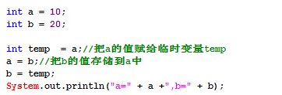

10.Switch用法注意事项
switch的使用细节和使用注意:
switch语句适用于对多个整型值进行匹配判断，从而实现条件的分支控制。
和if语句不同的是：if语句后面是根据boolean表达式判断的，所以表达式的结构可以任意写，而switch只是相当于做“表达式 == 数值”的boolean表达式判断。,推出:其实if语句更强大,switch仅仅只是对整数类型的判断而已,使用更简单.
这里的数值的类型是除long之外的整型类型，也就是说switch支持的类型是byte，short，char，int。
本质:switch仅仅只能支持int类型.(byte,short,char,会自动提升为int类型)
--------------------------------------------------------------
switch语句选择的基本数据类型只有四种：byte、short、char、int，没有long。支持的引用类型是以上四个基本数据类型的包装类（后讲），依次是Byte、Short、Character、Integer以及从Java5开始支持的枚举和Java7开始支持的String类。
case只是用来为switch选择一个执行代码的入口，如果一旦进入某个入口之后，后面的case实际上已经失去了判断的意义，也就是说代码在进入switch执行的时会把入口case之后的case统统忽略，会一直往下执行，直到遇到break或return。(穿透)
所以大家可以发现，每一个case后面没有{}这个符号来表示一个代码块。
------------------------
default表示,所有的case的值都不正确,一般放在switch的最后,也不需要使用break语句,
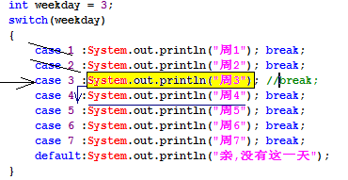

11.for循环

循环语句都一样,仅仅只是语法结构上不一样而已.
提示：
三大循环，是可以互换的，一般情况下，要是指定次数的循环，选用for循环要方便点。
一般的，习惯上选择i、j、k作为循环变量。
---------------------------------------
从性能上分析:for循环性能更高.
因为:变量定义在for循环里面,for循环执行完毕,就会释放该变量的存储空间.

12.嵌套循环性能优化案例

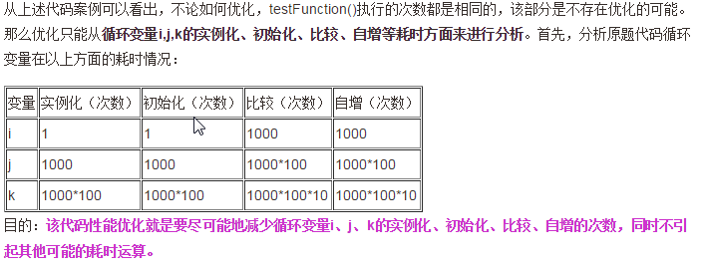

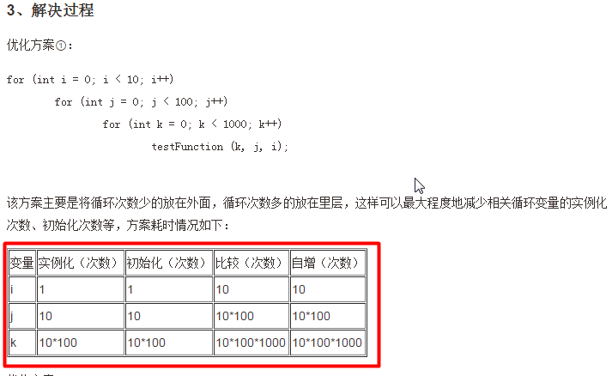
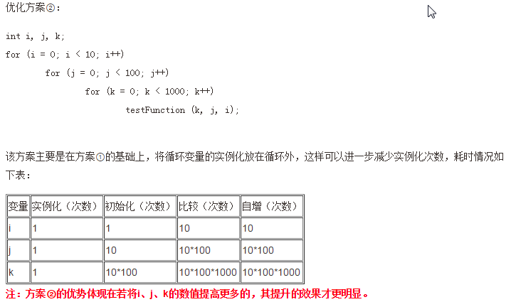

13.控制外层循环

控制外层循环:
此时就得使用标签了，标签就是给某个循环起的别名，不过该别名得满足标识符的规范。
若要控制外层循环,就在break或continue后面跟上循环的别名就OK了
如: break <标签名>; continue <标签名>;

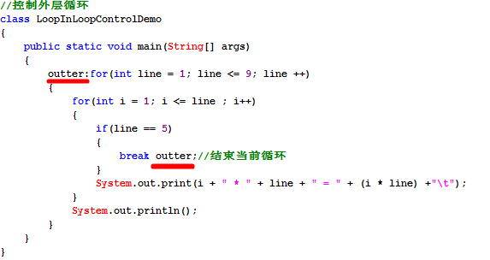

14.方法重载注意事项
方法的重载设计(overload):
重载方法的定义是在同一个类中，某方法允许存在一个以上的同名方法，只要它们的参数列表不同即可。
方法重载的作用：屏蔽了同一功能的方法由于参数不同所造成方法名称不同。
方法重载判断原则： “两同一不同”
两同：同类中，方法名相同；
一不同：方法参数列表不同（参数类型、参数个数、参数顺序）；
只要参数类型,参数个数,参数顺序有一个不同,参数列表就不同.
注意：方法重载和方法的返回值类型无关，只是一般要求返回值类型一致。
参数列表和参数的名称没关系,方法的重载和形参没关系.

15.递归
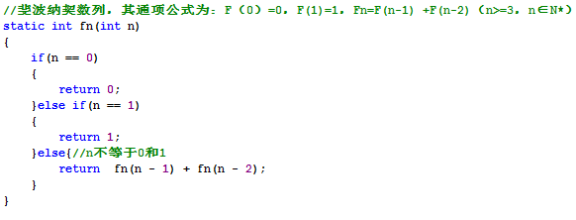

16.JVM内存模型
JVM内存划分,人为的根据不同内存空间的存储特点以及存储的数据:（这是属于逻辑分区）
程序计数器：当前线程所执行的字节码的行号指示器。
本地方法栈：为虚拟机使用的native方法服务。
Java虚拟机栈：描述Java方法执行的内存模型，每个方法被执行的时候都会同时创建一个栈帧用于存储局部变量表、操作栈、动态链接、方法出口等信息。
每一个方法,创建一个栈帧,,栈帧存放了当前方法的数据信息(局部变量),当方法调用完毕,该方法的栈帧就被销毁了.
Java堆：被所有线程共享的一块内存区域，在虚拟机启动时创建。所有的对象实例以及数组都要在堆上分配(使用new关键字,就表示在堆中开辟一块新的存储空间)。
方法区：线程共享的内存区域，存储已被虚拟机加载的类信息、常量、静态变量即时编译器编译后的代码数据等(这个区域的内存回收目标主要是针对常量池的回收和对类型的卸载)。
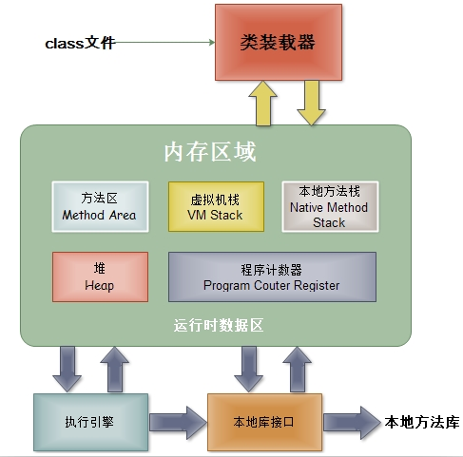

GC(Garbage Collection):垃圾回收器。
Java的自动垃圾回收机制:简单理解为,
程序员就不需要再手动的去控制内存的释放。当JVM发觉内存资源紧张的时候，就会自动地去清理无用对象（没有被引用到的对象）所占用的内存空间。
数组/面向对象再讲.

17、数组的动态初始化和静态初始化

数组的静态初始化操作:
特点:有我们自己来为每一个数组元素设置初始化值,而数组的长度由系统(JVM)决定.
语法:
数组元素类型[] 数组名 = new 数组元素类型[]{元素1,元素2,元素3,.......};
举例:
int[] nums = new int[]{1,3,5,7,9};
简单写法,必须声明之后,立刻初始化,不能先声明后初始化:
int[] nums = {1,3,5,7,9};
数组的动态初始化操作:
由我们来设置数组的元素个数(数组长度),而每一个数组元素的初始值有系统决定.
语法:
数组元素类型[] 数组名 = new 数组元素类型[ length ];
比如:
int[] ages = new int[100];
-------------------------------------------------------------
int[] nums = new int[5]{1,3,5,7,9};//写法是错误的,不能同时使用静态初始化和动态初始化.
-------------------------------------------------------------
什么时候使用静态初始化,什么时候使用动态初始化.
当我们事先知道,需要存储哪一些数据的时候,选用静态初始化.
当我们事先不知道,需要存储哪些数据的时候,只能使用动态初始化.

18、数组的常见操作

自己实现：格式化打印、逆序、indexOf、lastIndexOf、reverse方法

19、main方法的数组参数

20、二维数组
二维数组的初始化操作:
静态初始化:
int[][] arr = new int[][] {
{1,2,3} ,
{4,5},
{6}
};
动态初始化:
int[][] arr = new int[3][5] ;创建一个长度为3的二维数组,每一个元素(一维数组)的长度为5.
int[][] arr = new int[0][5]
-------------------------------------
针对于N维数组,需要N个循环嵌套.

21、Java5对数组的新语法支持

